信用交易
融资融券市场交易数据统计（20221027）

标的证券 | 融资融券余额（亿元） | 融资余额（亿元） | 融券余额（亿元） | 融资买入额（亿元） | 融资融券规模变化（亿元） | 融资余额增幅(‰) | 融券余额增幅(%)
统计数据 | 15,578.98 | 14,525.68 | 1,053.30 | 608.01 | -5.77 | -0.65 | 0.35
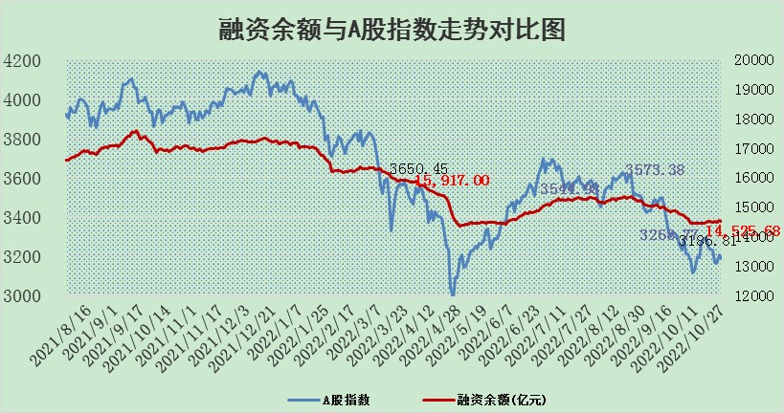

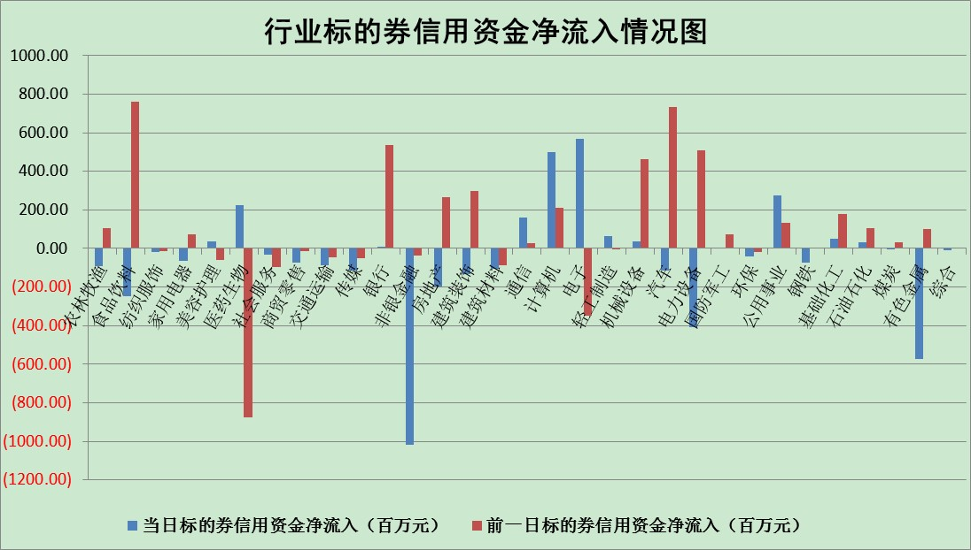

标的基金代码 | 标的基金简称 | 融资余额/市值(%) | 融资余额增幅(%) | 融资买入额/成交金额(%) | （融资余额净增额-融券余额净增额）/市值(‱) | 融券余额降幅(%) | ABS[（融资余额净增额-融券余额净增额）/市值净增额-1](%)
159902 | 华夏中小板ETF | 0.00 | 0.00 | 0.00 | 0.00 | 0.00 | 100.00
159915 | 易方达创业板ETF | 2.27 | -5.53 | 38381170.04 | -9.06 | 9.46 | 94.45
159919 | 嘉实沪深300ETF | 5.63 | 0.11 | 0.31 | 0.81 | 3.00 | 101.24
159920 | 华夏恒生ETF | 85.58 | 0.02 | 13.38 | 1.96 | -0.34 | 94.17
159922 | 嘉实中证500ETF | 0.36 | 3.35 | 12.02 | 2.00 | 0.13 | 124.29
159925 | 南方沪深300ETF | 0.03 | -28.70 | 0.03 | -1.30 | 0.00 | 96.69
159928 | 消费ETF | 1.09 | -7.36 | 4.20 | -7.85 | 6.39 | 97.10
159934 | 易方达黄金ETF | 464.69 | -0.06 | 75.99 | -28.70 | 0.00 | 20.46
159939 | 全指信息技术ETF | 0.92 | 3.20 | 72.08 | 2.68 | -2.27 | 95.35
159940 | 全指金融地产ETF | 0.51 | -0.47 | 0.02 | -0.24 | 0.00 | 100.00
159995 | 半导体芯片ETF | 1.91 | 0.49 | 274.94 | 0.70 | -1.06 | 96.41
159997 | 天弘中证电子ETF | 2.88 | -2.67 | 2.37 | -7.90 | -0.12 | 168.63
159998 | 天弘中证计算机主题ETF | 0.26 | 17.15 | 0.08 | 3.80 | 0.00 | 97.47
510050 | 华夏上证50ETF | 10.49 | 0.74 | 333.15 | 10.04 | 18.34 | 125.96
510180 | 华安上证180ETF | 0.55 | -0.03 | 0.86 | -0.03 | -3.19 | 99.95
510880 | 华泰柏瑞红利ETF | 0.21 | -1.98 | 0.16 | -0.26 | 14.34 | 101.29
510900 | 易方达恒生H股ETF | 156.38 | -0.28 | 7.84 | -43.17 | 0.00 | 169.45
511010 | 5年期国债ETF | 7.13 | 6.47 | 1.62 | 43.33 | 0.00 | 516.13
511380 | 可转债及可交换债券ETF | 19.79 | -0.32 | 3.70 | -6.45 | 0.00 | 110.79
512000 | 全指证券ETF | 7.65 | -0.32 | 10.65 | -2.67 | -0.55 | 112.49
512010 | 沪深300医药卫生ETF | 5.08 | 4.69 | 64.23 | 22.58 | -0.59 | 83.90
512070 | 沪深300非银ETF | 3.15 | -0.39 | 26.90 | -1.17 | 8.42 | 99.50
512400 | 南方中证申万有色金属ETF | 1.38 | 1.11 | 0.76 | 2.63 | 3.18 | 94.97
512580 | 广发中证环保产业ETF | 0.75 | -3.98 | 0.18 | -2.37 | 1.33 | 98.48
512660 | 国泰中证军工ETF | 2.67 | 0.69 | 34.55 | 1.98 | 0.21 | 97.50
512800 | 华宝中证银行ETF | 15.13 | -0.25 | 3.44 | -4.17 | -1.29 | 112.41
512980 | 广发中证传媒ETF | 2.16 | -0.80 | 58.13 | -1.73 | 0.00 | 101.25
515030 | 华夏中证新能源汽车ETF | 1.88 | 0.25 | 17.32 | 0.44 | -0.21 | 100.27
515050 | 华夏中证5G通信主题ETF | 1.92 | 1.76 | 100.17 | 3.22 | -1.61 | 110.72
515070 | 华夏中证人工智能ETF | 1.52 | -0.76 | 0.23 | -1.17 | 0.00 | 103.02
标的股票比较指标 |  | 融资余额/流通A股市值(%) | 融资余额增幅(%) | 融资买入额/成交金额(%) | （融资余额净增额-融券余额净增额）/流通A股市值(‱) | 融券余额降幅(%) | ABS[（融资余额净增额-融券余额净增额）/流通A股市值净增额-1](%)
前十名标的个股 |  | 众应互联 | 万胜智能 | 光大银行 | 万胜智能 | 昂立教育 | 中兵红箭
 |  | 数知科技 | 广联达 | 海航控股 | 龙软科技 | 上海雅仕 | 中兴通讯
 |  | 丹邦科技 | 龙软科技 | 阿拉丁 | 欧普康视 | 号百控股 | 莱茵生物
 |  | 易见股份 | 爱博医疗 | 远达环保 | 科蓝软件 | 平高电气 | 司尔特
 |  | 聚龙股份 | 龙津药业 | 农业银行 | 世嘉科技 | 新华传媒 | 中青旅
 |  | 绿庭投资 | 圣邦股份 | 中国银行 | 爱博医疗 | 润欣科技 | 天齐锂业
 |  | 西水股份 | 晶晨股份 | 汤臣倍健 | 浪潮软件 | 德尔未来 | 中胤时尚
 |  | 仁东控股 | 海航控股 | 金牛化工 | 通化金马 | 启迪环境 | 卫宁健康
 |  | 数码科技 | 阿拉丁 | 七匹狼 | 阿拉丁 | 晋亿实业 | 全志科技
 |  | 全柴动力 | 珀莱雅 | 胜宏科技 | 国脉科技 | 海南瑞泽 | 汤臣倍健
后十名标的个股 |  | 广田集团 | 陕鼓动力 | 超华科技 | 陕西金叶 | 北京君正 | 星期六
 |  | 延安必康 | 南微医学 | 诺德股份 | 卡倍亿 | 永安行 | 横店东磁
 |  | 曙光股份 | 建投能源 | 四川路桥 | 精测电子 | 创意信息 | 栖霞建设
 |  | 龙净环保 | 联化科技 | 广田集团 | 狄耐克 | 亚泰集团 | 有方科技
 |  | 中嘉博创 | 药石科技 | 延安必康 | 华创阳安 | 通宇通讯 | 北方导航
 |  | 泰禾集团 | 卡倍亿 | 曙光股份 | 建投能源 | 嘉应制药 | 昊华科技
 |  | 苏宁易购 | 精测电子 | 龙净环保 | 康希诺-U | 氯碱化工 | 长虹华意
 |  | 中信国安 | 百润股份 | 中嘉博创 | 陕鼓动力 | 华创阳安 | 大叶股份
 |  | 台海核电 | 狄耐克 | 泰禾集团 | 创意信息 | 中原证券 | 中国平安
 |  | 当代文体 | 德新交运 | 苏宁易购 | 联化科技 | 用友网络 | 通化金马
说明：1.以上普通交易数据和信用交易数据皆以交易日收盘后数据为基准；2.上述标的证券总数据只计算标的证券市场总数据，不包括从标的证券中调出去标的证券数据，所以与交易所公布的总值略有不同； 3.上述行业采用申万一级行业分类；4.以上标的基金和标的个股中比较的6个指标值中：前5个（从左至右）为正向指标，值越大排名越靠前；第6个为逆向指标，值越小，排名越靠前；5.第6个指标中ABS[]表示求绝对值，其主要用于考量信用资金相对净流入对股价相对净变化的贡献程度；6.数据来源：wind，交易所。

